TOP
プロジェクト名 | ReCreative | 画面ＩＤ |  | 作成日 | 2022-11-12 | 作成者 | 村田
画面種別 | TOP画面 | バージョン |  | 更新日 |  | 更新者

 |  |  |  |  | ヘッダー

言語パネル
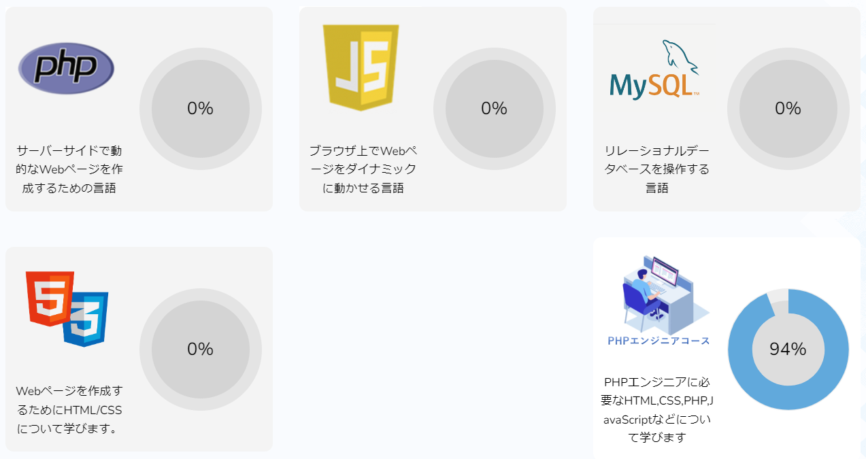
①
③

④

②

NO | 項目名 | 入出力 | 形式 | 必須 | 文字数 | 文字タイプ | 入出力仕様 | 仕様
1 | コース名画像 | 出力 | .png |  |  |  | 参照先： courses_mstテーブル>thumbnail | 会員学習記録テーブル（user_recordes）をコースIDを条件としてコースマスターテーブル(courses_mst)と結合（leftjoin）する。 会員学習記録テーブルから会員ID(user_id)を 条件に、各項目が完了／未完了(is_done)の数値が1の レコードをコースID(course_id)ごとに完了した項目数 をコース別に集計する（これをレコードAとする）。 各コースの全体の項目数 (sectionテーブルからcourse_idごとに集計する。これをレコード Bとする)でレコードAを割り、達成度(%)を求める。
2 | コース説明 | 出力 |  |  |  |  | 参照先： users_mstテーブル>description
3 | 達成度表示 エリア | 出力 |  |  |  |  | ドーナツチャートで数字、達成割合を表示する。達成度の割合は 達成度（%）に基づく。
4 | 達成度(%) | 出力 |  |  |  |  | 参照先： user_recordsテーブル>コースIDでis_doneをグループ化し 集計->仕様参照

章・項目選択
プロジェクト名 | ReCreative | 画面ＩＤ |  | 作成日 | 2022-11-12 | 作成者 | 村田
画面種別 | 章・項目選択 画面 | バージョン |  | 更新日 |  | 更新者

 |  |  |  |  | ヘッダー

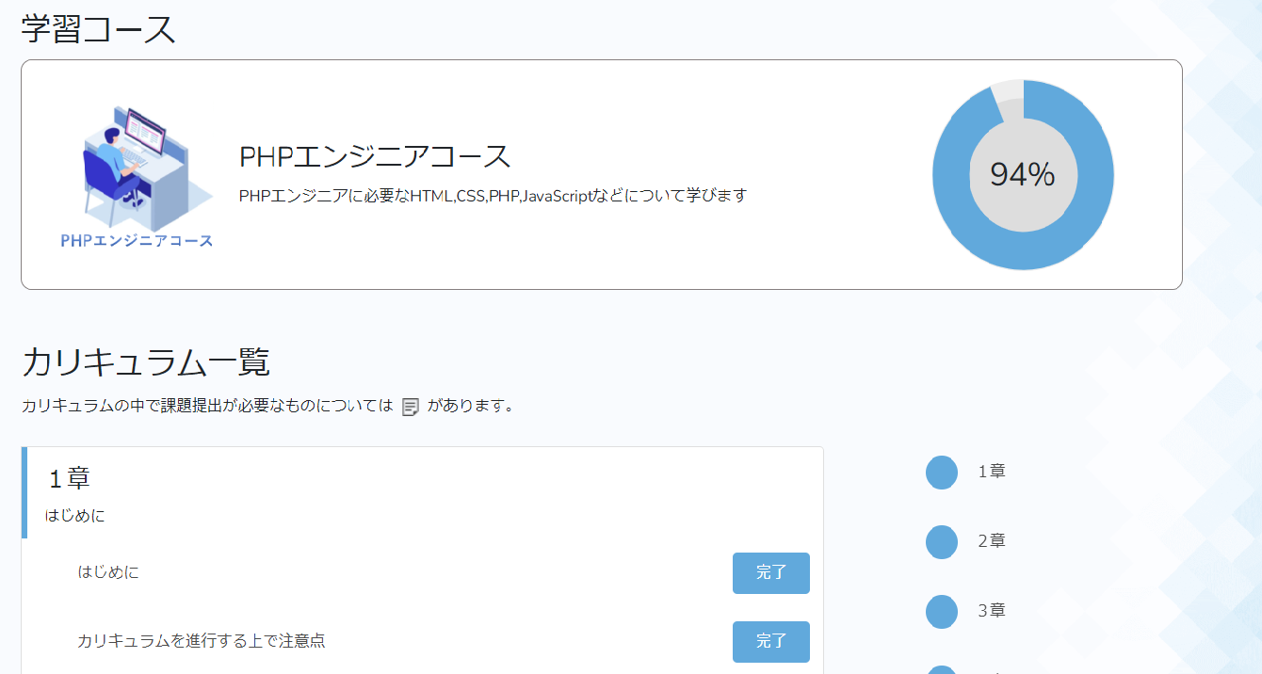

④
①
②

⑤

③

⑦

⑫

⑧
⑪
⑨

⑩

NO | 項目名 | 入出力 | 形式 | 必須 | 文字数 | 文字タイプ | 入出力仕様 | 仕様
1 | コース名画像 | 出力 | .png |  |  |  | 参照先： courses_mstテーブル>thumbnail | ①GETパラメータで取得したコースID(course_id)をもとに コーステーブル（courses_mst）,章テーブル(chapters)/ 項目テーブル(sections)をグループ化する。 （--->章テーブルのコースID(course_id)がコースマスターテーブルの コースIDと一致する章テーブルのレコードを取得する。さらに、 項目テーブルのコースIDおよび章番号(chapter_no)が章テーブルの それと一致するレコードを項目テーブルから取得し、 グループ化する。） ②①をコース全体のテーブルとし、それを会員学習記録テーブルと 結合(leftjoin)する。（コースID,章ID,項目IDを条件に、会員IDがログイン中のユーザーIDと一致する部分を結合する。） ③コースの全体の項目数を集計する。 ④各項目が完了／未完了(is_done)の数値が1の レコードをコースID(course_id)ごとに完了した項目数 を集計する。 ⑤④を③で割り、達成度を算出する。
2 | コース名 | 出力 |  |  |  |  | 参照先： courses_mstテーブル>course_name
3 | コース説明 | 出力 |  |  |  |  | 参照先： courses_mstテーブル>description
4 | 達成度表示 エリア | 出力 |  |  |  |  | ドーナツチャートで数字、達成割合を表示する。達成度の割合は 達成度（%）に基づく。
5 | 達成度(%) | 出力 |  |  |  |  | 参照先： user_recordsテーブル>コースIDでis_doneをグループ化し 集計->仕様参照
7 | 章番号 | 出力 |  |  |  |  | 参照先： chaptersテーブル>chapter_no
8 | 章タイトル | 出力 |  |  |  |  | 参照先： chaptersテーブル>title
9 | 項目タイトル | 出力 |  |  |  |  | 参照先： sectionsテーブル>title
10 | 課題アイコン | 出力 | .png |  |  |  | 参照先： https://re-creative.biz/images/task.png | 課題フラグ(is_assignment)が1の場合表示する。
11 | 完了ボタン | 出力 |  |  |  |  | 参照先： https://re-creative.biz/images/task.png | 押下するたび以下のようにトグルする ・課題フラグ(is_assignment)が0の場合、押下すると「完了／未完了」 ・課題フラグが１の場合、押下すると「学習中／未完了」
12 | ショートカット もくじ | 出力 |  |  |  |  | 全章番号を固定表示する。 | 全章の合計数分の章を表示し、クリックしたらその章に飛ぶ。

